八調變調規則
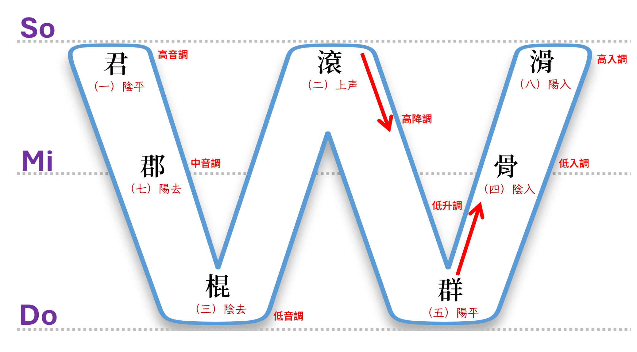
變調

1 | 高降中 | a1 | ➡️ | a7 | 天(tinn1) | ➡️ | 天(tinn7)公
 |  | ㄚ |  | ㄚ˫ | 1 |  | 7

2 | 中降低 | a7 | ➡️ | a3 | 地(te7) | ➡️ | 地(te3)方
 |  | ㄚ˫ |  | ㄚ˪ | 7 |  | 3
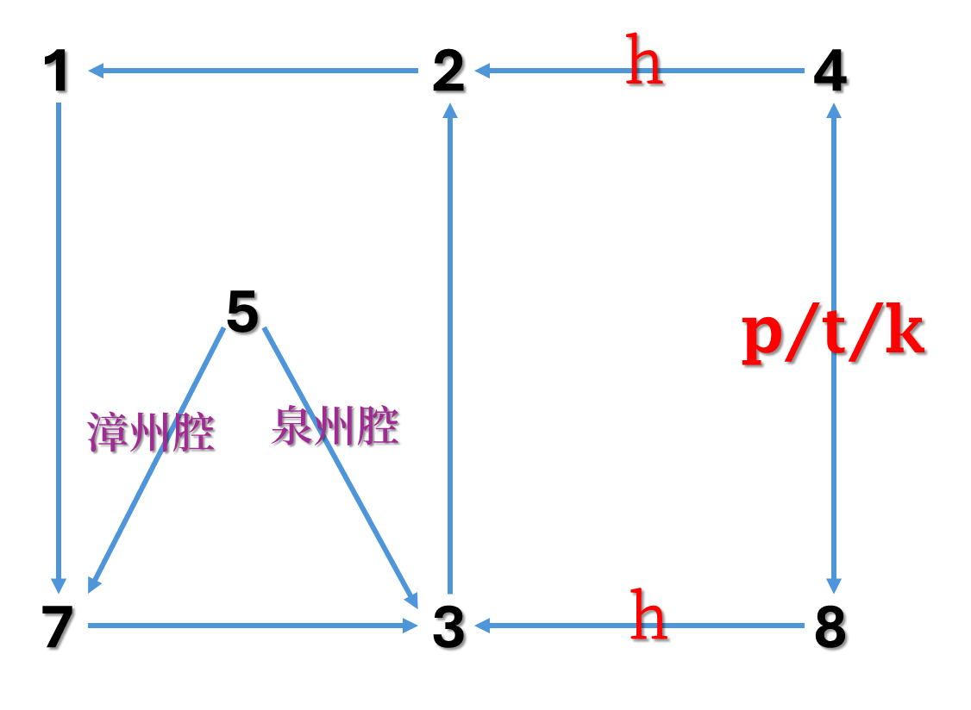

3 | 低升高 | a3 | ➡️ | a2 | 聖(sinn3) | ➡️ | 聖(sinn2)人
 |  | ㄚ˪ |  | ㄚˋ | 3 |  | 2

4 | 【高降】取【高】（高平調） | a2 | ➡️ | a1 | 好(ho2) | ➡️ | 好(ho1)膽
 |  | ㄚˋ |  | ㄚ | 2 |  | 1

5 | 【低升】取【中】（中音調） | a5 | ➡️ | a7 | 來(lai5) | ➡️ | 來(lai7)坐
 |  | ㄚˊ |  | ㄚ˫ | 5 |  | 7

6 | 低入升高入（韻尾：p/t/k) | [p/t/k]4 | ➡️ | [p/t/k]8 | 級(kip⁴) | ➡️ | 級(kip⁸)
 |  |  |  |  | 4 |  | 8

7 | 高入降低入（韻尾：p/t/k) | [p/t/k]8 | ➡️ | [p/t/k]4 | 合(hap8) | ➡️ | 合(hap4)
 |  |  |  |  | 8 |  | 4

8 | 低入變高降（韻尾：h) | ah4 | ➡️ | a2 | 闊(khuah4) | ➡️ | 闊(khua2)
 |  |  |  |  | 4 |  | 2

9 | 高入變低音（韻尾：h) | ah8 | ➡️ | a3 | 白(peh8) | ➡️ | 白(pe3)
 |  |  |  |  | 8 |  | 3

四聲八調之白話音
 | 平 | 上 | 去 | 入

 | 陰平 | 陰上 | 陰去 | 陰入
 | 1 | 2 | 3 | 4
陰 | 獅 | 虎 | 豹 | 鴨
˙
 | 3- | 320 | 50 | 200

 | 陽平 | 陽上 | 陽去 | 陽入
 | 5 | 6 | 7 | 8
陽 | 猴 | 狗 | 象 | 鹿
˙
 | 61 | 320 | 20 | 320

簡上仁之四聲八調
˙
˙
1 | 2 | 3 | 4 | 5 | 6 | 7 | 8
獅 | 虎 | 豹 | 鴨 | 猴 | 狗 | 象 | 鹿
3 | 32 | 5 | 20 | 61 | 32 | 2 | 320

˙
˙
˙
豹 | 豹 | 獅 | 象 | 虎 | 獅 | 象 | 獅 | 象 | 虎 | 猴
5 | 5 | 3 | 2 | 32 | 3 | 2 | 3 | 2 | 32 | 61

˙
˙
獅 | 象 | 獅 | 獅 | 豹 | 猴
3 | 2 | 3 | 3 | 5 | 61

